상품제안서
송월 크리스마스 타올 오너먼트 C 1매 세트 | 상품코드: S09482

 |  |  |  |  |  |  | 02-713-8555 | www.synergygift.co.kr
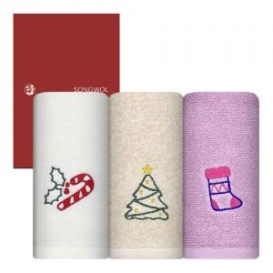

【상세/제작정보】 | <p><span style="font-size: 14pt;">※ 자수인쇄는 주문전 별도문의 바랍니다.</span></p><p><span style="font-size: 14pt;">&nbsp; &nbsp;(크기,난이도, 색상, 글자수 등에 의해 금액변동 있을 수 있습니다)</span></p>

【인쇄/포장옵션】 | 실크, 자수 / 포장지포장

【공급단가】 | 수량 | 50~ | 100~ | 500~ | 1,000~ | 2,000~
*VAT별도 | 단가 | 3,510원 | 3,320원 | 3,150원 | 3,070원 | 3,020원

【상품 URL】 | https://www.synergygift.co.kr:443/src/goods_detail.php?gdno=10793

